상품제안서
플라워백 방울토마토/허브바질/해바라기/봉선화/나팔꽃/메리골드 | 상품코드: S13147

 |  |  |  |  |  |  | 02-713-8555 | www.synergygift.co.kr
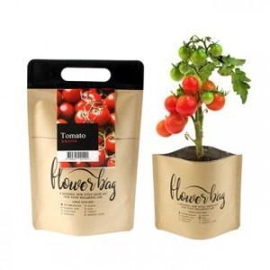 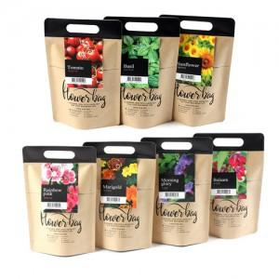

【상세/제작정보】

【인쇄/포장옵션】 | 스티커, 풀칼라, 씨앗택인쇄 / 비규격미포장

【공급단가】 | 수량 | 500~ | 1,000~ | 3,000~ | 5,000~ | 10,000~
*VAT별도 | 단가 | 2,020원 | 1,950원 | 1,870원 | 1,800원 | 1,750원

【상품 URL】 | https://www.synergygift.co.kr:443/src/goods_detail.php?gdno=525

